营销验收单
上海绿城 潮鸣外滩 项目营销验收单
合作事项 | 晚宴冠名战略合作伙伴 （绿城中国 | 绿城·潮鸣外滩） | 合作金额 | 人民币 100,000 元整 （含税 · 四模块整体打包）
合作公司 | 主办：上海市杨浦区科技企业联合会 赞助：上海绿城泓盛建设发展有限公司 项目品牌：绿城中国 · 绿城·潮鸣外滩 | 执行时间 | 2026年5月22日 13:00 – 20:30 上海·北外滩·一滴水
事项描述 | 【活动】第四届 / 2026人工智能商业化落地与硬核投资破局峰会。 【身份】晚宴冠名战略合作伙伴（物料亦作「绿城·外滩潮鸣」「潮鳴」）。 【晚宴】【绿城·潮鸣】星耀北外滩——AI领袖定制晚宴。 【四模块】①晚宴冠名和专属权益 ¥55,000；②主会场权益 ¥30,000；③专场项目参观邀约 ¥5,000；④宣发配合 ¥10,000。含税合计 ¥100,000，整体打包验收。 【现场已核验】主背景板「晚宴冠名战略合作伙伴·绿城中国」、议程看板晚宴冠名、1号位展台、主会场双屏「绿城·外滩潮鸣」、晚宴大屏/桌卡「潮鳴」。 【证书】事项载明颁发“2026年度智慧人居新质资产领军企业 暨卓越战略合作伙伴”；本相册未见证书特写，不以照片推定已颁。
验收照片 | 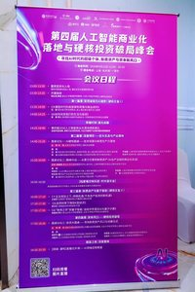 | 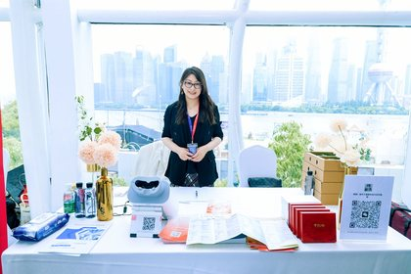 | 
 | ①议程看板【绿城·潮鸣】晚宴冠名 | ②1号位展台：绿城礼盒+潮鸣立牌 | ③主背景板：晚宴冠名·绿城中国
 | 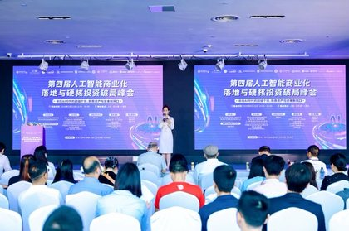 |  | 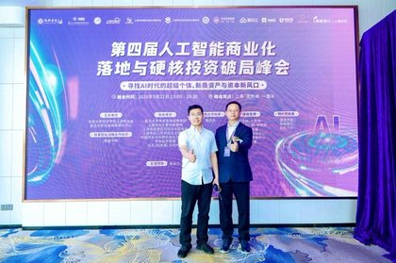
 | ④双屏：战略合作「绿城·外滩潮鸣」 | ⑤主持：晚宴冠名及战略合作伙伴 | ⑥主背景板合影核验冠名位
 | 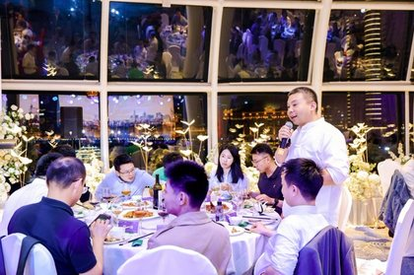 | 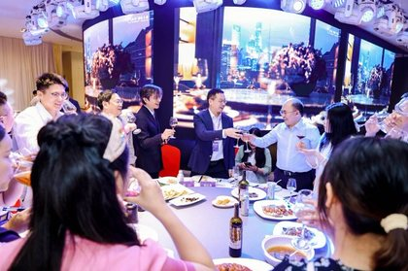 | 
 | ⑦晚宴桌卡「潮鳴」 | ⑧祝酒大屏「绿城·外滩潮鸣」 | ⑨主视觉KV：战略合作含绿城中国
 | 图①–⑨对应「权益核验清单」；更多露出见「绿城·潮鸣外滩露出」页。江景露台等无品牌字样画面不作为潮鸣看板证据。
效果评估 | 【露出】主背景板、议程看板、1号位展台、双屏、晚宴大屏/桌卡已核验，绿城中国 / 潮鸣 / 外滩潮鸣字样可辨（见本页图①–⑨及「绿城·潮鸣外滩露出」页）。 【营销评估】非常好（☐） 良好（☑） 一般（☐） 较差（☐） 【打包验收】四模块整体打包；参观邀约无单独成片、朋友圈九宫格/回顾视频未附本表，见「权益核验清单」黄底项。效果良好，符合约定要求（以已核验露出为准）。
附件 | ①本页 9 张均为绿城/潮鸣可辨露出，含图注；②「权益核验清单」按报价单 4 模块对照照片；③「绿城·潮鸣外滩露出」页为现场大图；④「效果评估表」按绿城中国策划活动类效果评估表结构；⑤「赞助权益执行回执」供绿城复核盖章；⑥「照片索引」含拍摄时间与模块对照；⑦拍立享直播 https://live.pailixiang.com/album/a12523836160（相册约 425 张）；⑧全程录像 https://pan.baidu.com/s/1S8cNdqnCR_anuVPD6vlhjg 提取码 8888；⑨费用清单（经办人签字）。本表不与 2026年3月开盘花束验收混用。
验收确认 | 执行人/策划负责人 | 胡继刚 13262607888 （主办执行） 签字：____________
 | 营销负责人 | 绿城对接：笪浩 18678408669 营销负责人签字：____________ 日期：____________

照片直播（拍立享） | https://live.pailixiang.com/album/a12523836160
全程录像（百度网盘） | https://pan.baidu.com/s/1S8cNdqnCR_anuVPD6vlhjg 提取码：8888

权益核验清单
绿城·潮鸣外滩 · 晚宴冠名四模块权益核验清单
活动：2026-05-22 上海·北外滩·一滴水 身份：晚宴冠名战略合作伙伴 金额：含税 ¥100,000（报价单 4 模块整体打包，不拆子项验收） 依据：绿城中国-潮鸣外滩-10万元晚宴冠名服务报价单
序号 | 服务模块 | 约定内容 | 金额（元） | 现场照片核验 | 结论
1 | 晚宴冠名和专属权益 | 晚宴主题冠名、专场PPT/视频、主持人口播、席卡等物料植入 | 55,000 | 图①议程看板晚宴冠名【绿城·潮鸣】；图③⑤⑥主背景板「晚宴冠名战略合作伙伴·绿城中国」；图⑦桌卡「潮鳴」；图⑧祝酒大屏「绿城·外滩潮鸣」。专场PPT宣讲无单独成片，以录像为准。 | 通过（物料/冠名）
2 | 主会场权益 | 1号位展台、手拎袋项目物料、视频轮播/奖项颁发画面 | 30,000 | 图②1号位展台（绿城礼盒+潮鸣立牌+VR）；图④双屏战略合作伙伴「绿城·外滩潮鸣」；图⑨主视觉KV含绿城中国；主办致辞大屏顶栏「绿城·潮鸣外滩」；现场展架「外滩·潮鸣」。奖项颁发证书未见特写。 | 通过（展台/双屏）
3 | 专场项目参观邀约 | 论坛/颁奖结束后主持人口播 + 动线引导，邀约前往案场 | 5,000 | 图⑤证明主会场主持人口播位已具备。相册抽样未见「参观邀约/案场接驳」专项成片，不以本表照片推定口播已执行，请以全程录像及现场执行回执为准。 | 待录像核验
4 | 宣发配合 | 现场摄影、朋友圈九宫格、回顾视频项目鸣谢、执行回执 | 10,000 | 现场摄影：本表露出照片 + 拍立享约 425 张 + 网盘录像。本工作簿「赞助权益执行回执」即执行报告。朋友圈九宫格、回顾视频片头鸣谢未附，不以照片推定已发。 | 摄影通过；其余待补
— | 合计（含税） | 4 模块整体打包，一次性验收 | 100,000 | 已核验项以绿城/潮鸣字样可辨露出为准；黄底项需录像或另行回执，不在本表拔高为已完成。 | 部分待补
— | 证书 | 2026年度智慧人居新质资产领军企业 暨卓越战略合作伙伴 | — | 事项描述已载明颁发。本相册未见证书/颁奖特写，不作为已交付证据。 | 待补照片
验收口径：报价单约定「不逐项贴照片、四模块整体打包」。本清单把照片映射到模块，便于绿城复核，不等于把未成片的子项改成已交付。营销评估预勾「良好」，请绿城营销负责人复核签字。本清单仅对应 2026-05-22 峰会，不与 3 月开盘花束验收混用。

四模块现场证据照片（已嵌入本表，可直接给绿城核对）
1. 晚宴冠名和专属权益 ¥55,000 ☑ 已执行（冠名/物料）

议程看板【绿城·潮鸣】晚宴 | 主背景板：晚宴冠名·绿城中国 | 祝酒大屏「绿城·外滩潮鸣」 | 晚宴桌卡「潮鳴」
2. 主会场权益 ¥30,000 ☑ 已执行（展台/双屏）
 |  | 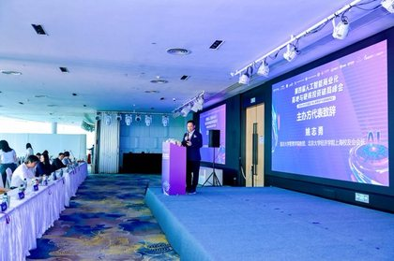 | 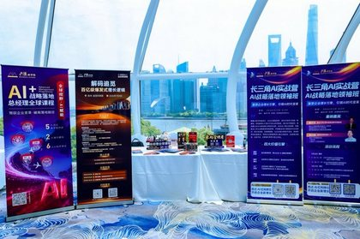
1号位展台：绿城礼盒+潮鸣立牌 | 双屏「绿城·外滩潮鸣」 | 大屏顶栏「绿城·潮鸣外滩」 | 展架「外滩·潮鸣」
3. 专场项目参观邀约 ¥5,000 ☐ 待录像核验（仅口播位，无专项成片）

主持人口播位已具备 | 主背景板冠名位（非参观成片） | （无更多成片） | （无更多成片）
4. 宣发配合 ¥10,000 ☑ 现场摄影已交 ☐ 朋友圈/回顾视频待补
 |  |  | 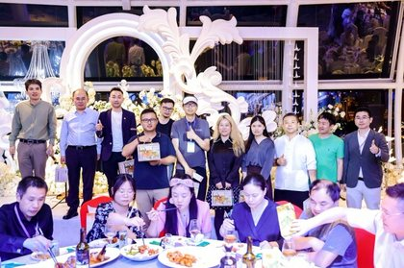
主视觉KV含绿城中国 | 致辞画面：顶栏/讲台绿城 logo | 主背景板合影（执行回执用合影） | 晚宴合影（江景厅）

效果评估表
绿城中国策划活动类效果评估表
（冠名、活动赞助、活动执行等） 项目：绿城·潮鸣外滩 活动：2026-05-22 晚宴冠名
活动主题 | 【绿城·潮鸣】星耀北外滩——AI领袖定制晚宴
活动举办时间 | 2026年5月22日 13:00–20:30 上海·北外滩·一滴水
活动 现场氛围 | ①议程看板【绿城·潮鸣】晚宴冠名 | ②1号位展台：绿城礼盒+潮鸣立牌
 |  | 

 | ③主背景板：晚宴冠名·绿城中国 | ⑧祝酒大屏「绿城·外滩潮鸣」
 | 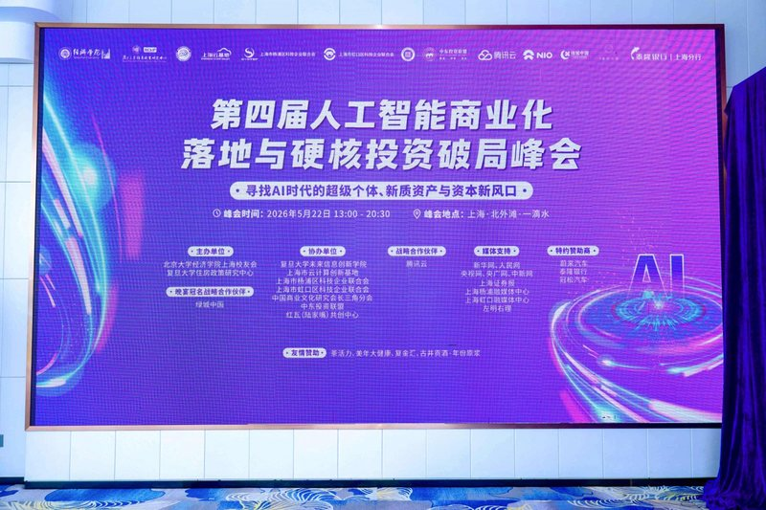 | 

策划负责人填写 | 总体活动评价：
 | 本次活动为「2026人工智能商业化落地与硬核投资破局峰会」晚宴冠名。绿城中国 | 绿城·潮鸣外滩作为晚宴冠名战略合作伙伴，主背景板、议程看板、1号位展台、主会场双屏及晚宴大屏/桌卡均完成品牌露出。按照约定完成整体策划与执行，现场氛围良好，活动取得圆满成功。

 | 策划负责人签名：胡继刚 ____________________ 日期：2026-05-22 （请补签）
营销负责人填写 | 对活动【总体效果】评估（文字说明）：
 | 绿城中国 / 潮鸣 / 外滩潮鸣字样可辨露出已核验，效果良好，符合约定要求。参观邀约口播、朋友圈九宫格、回顾视频、证书特写见执行回执待补项，不在此拔高。
 | 非常好（☐） 良好（☑） 一般（☐） 较差（☐）
 | 勾选说明：按《基础营销验收单》模板默认口径「效果良好，符合要求」预勾「良好」，不拔高为「非常好」。请绿城营销负责人复核。
 | 营销负责人签名：____________________ 日期：____________________ 对接：笪浩 18678408669（评估表请补签）
详见附件：本工作簿「营销验收单」「权益核验清单」「赞助权益执行回执」及拍立享相册、网盘录像。合作金额含税 ¥100,000，四模块整体打包。本表仅对应 5 月 22 日峰会。

赞助权益执行回执
赞助权益执行回执
依据《绿城中国-潮鸣外滩-10万元晚宴冠名服务报价单》：大会结束后 7 个自然日内，由主办向绿城一次性出具本回执，作为四模块整体验收依据。
出具方（主办） | 上海市杨浦区科技企业联合会 | 接收方（赞助） | 上海绿城泓盛建设发展有限公司
对接人 | 胡继刚 13262607888 | 对接人 | 笪浩 18678408669
活动名称 | 2026人工智能商业化落地与硬核投资破局峰会 | 活动时间/地点 | 2026-05-22 上海·北外滩·一滴水
合作身份 | 晚宴冠名战略合作伙伴 | 合作金额 | 人民币 100,000 元整（含税）
晚宴场次 | 【绿城·潮鸣】星耀北外滩——AI领袖定制晚宴 | 项目品牌 | 绿城中国 · 绿城·潮鸣外滩
四模块执行确认（整体打包，不拆子项计价）
模块 | 金额（元） | 执行结论 | 代表性证据
1. 晚宴冠名和专属权益 | 55,000 | ☑ 已执行（冠名/物料） | 议程看板【绿城·潮鸣】晚宴；主背景板「晚宴冠名战略合作伙伴·绿城中国」；晚宴桌卡「潮鳴」；祝酒大屏「绿城·外滩潮鸣」
2. 主会场权益 | 30,000 | ☑ 已执行（展台/双屏） | 1号位展台绿城礼盒+潮鸣立牌+VR；主会场双屏战略合作伙伴「绿城·外滩潮鸣」；主视觉KV含绿城中国
3. 专场项目参观邀约 | 5,000 | ☐ 待录像核验 | 主持人口播位已具备。相册未见参观/接驳专项成片，请以全程录像确认是否口播执行。
4. 宣发配合 | 10,000 | ☑ 摄影已交 ☐ 其余待补 | 现场摄影+本回执（图片/合影/执行报告）。朋友圈九宫格、回顾视频片头鸣谢未附本回执。
合计（含税） | 100,000 | 部分待补，主体已交 | 四模块整体打包验收。已核验项以绿城/潮鸣字样可辨露出为准。
证据目录：①本工作簿营销验收单（首页 9 张图注）②权益核验清单 ③效果评估表 ④绿城·潮鸣外滩露出大图 ⑤拍立享 https://live.pailixiang.com/album/a12523836160（约 425 张）⑥网盘录像 https://pan.baidu.com/s/1S8cNdqnCR_anuVPD6vlhjg 提取码 8888。证书特写未见，不以本回执推定证书已颁。
总体结论：晚宴冠名与主会场露出已按约定落地，效果良好，符合要求（预勾「良好」）。参观邀约、朋友圈九宫格、回顾视频、证书特写为待补项，不影响四模块整体打包之主体验收，由绿城营销负责人复核后签字盖章。本回执不与 2026 年 3 月开盘花束验收混用。
主办方（出具） | 单位：上海市杨浦区科技企业联合会 授权代表：胡继刚 签字：____________ 日期：2026-05-22 （公章） | 赞助方（接收） | 单位：上海绿城泓盛建设发展有限公司 授权代表：____________________ 对接：笪浩 18678408669 签字：____________ 日期：____________ （公章）

回执附图（代表性证据，已嵌入本页）
 | 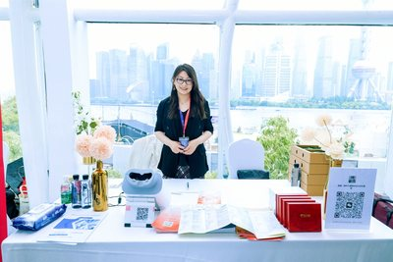 |  | 
议程看板【绿城·潮鸣】晚宴冠名 | 1号位展台：绿城礼盒+潮鸣立牌 | 祝酒大屏「绿城·外滩潮鸣」 | 致辞大屏顶栏「绿城·潮鸣外滩」

绿城·潮鸣外滩露出
绿城中国｜绿城·潮鸣外滩（外滩潮鸣 / 潮鳴）现场露出验收照片
活动时间：2026-05-22 地点：上海·北外滩·一滴水 本页 30 张（首页 9 张 + 续图） 完整相册约 425 张：https://live.pailixiang.com/album/a12523836160 录像：https://pan.baidu.com/s/1S8cNdqnCR_anuVPD6vlhjg（提取码 8888）

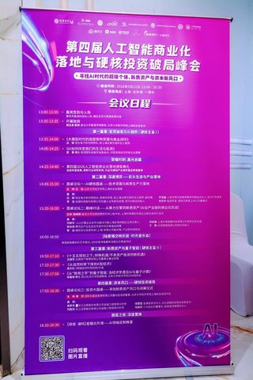 | 
1. 议程看板：晚宴场次【绿城·潮鸣】星耀北外滩——AI领袖定制晚宴 | 2. 1号位展台：绿城礼盒、「潮鸣」立牌、VR 与项目物料
 | 
3. 主背景板全幅：晚宴冠名战略合作伙伴·绿城中国 | 4. 主会场双屏底部：战略合作伙伴「绿城·外滩潮鸣」
 | 
5. 主持环节大屏：「晚宴冠名及战略合作伙伴：绿城中国」 | 6. 主背景板合影：晚宴冠名位「绿城中国」可核验
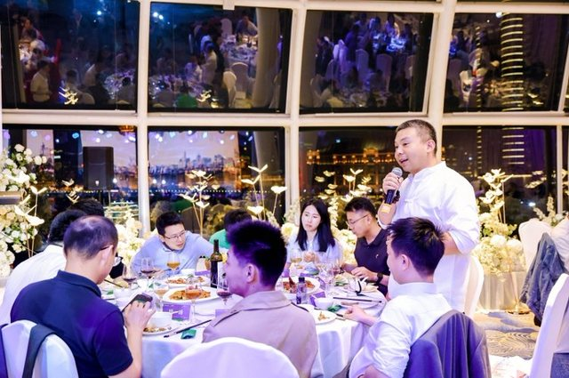 | 
7. 晚宴桌卡露出「潮鳴」，江景厅圆桌 | 8. 晚宴祝酒：弧形大屏露出「绿城·外滩潮鸣」
 | 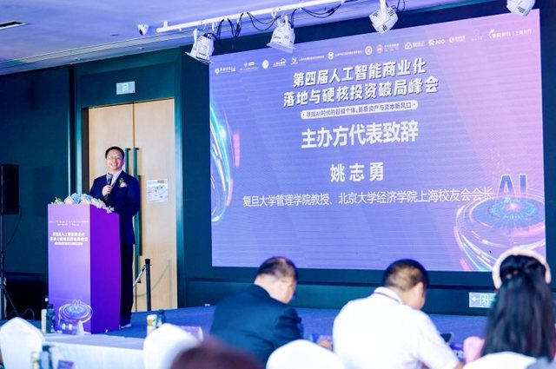
9. 主视觉 KV：战略合作伙伴名单含绿城中国 | 10. 讲台/大屏顶栏合作 logo 带（主办致辞）
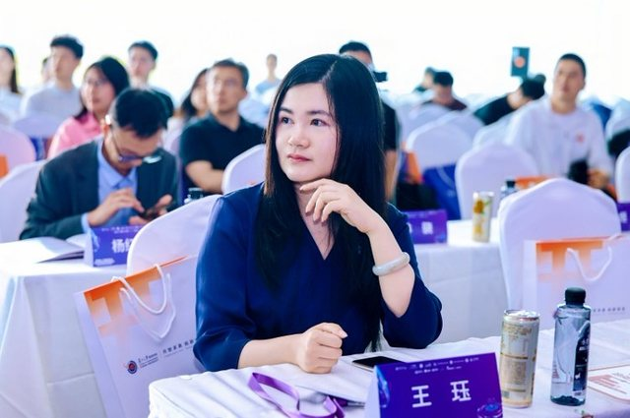 | 
11. 座席手拎袋物料（嘉宾席） | 12. 主办致辞画面：大屏顶栏合作 logo
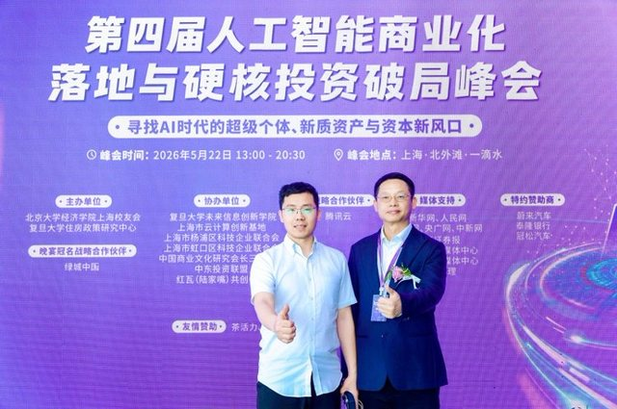 | 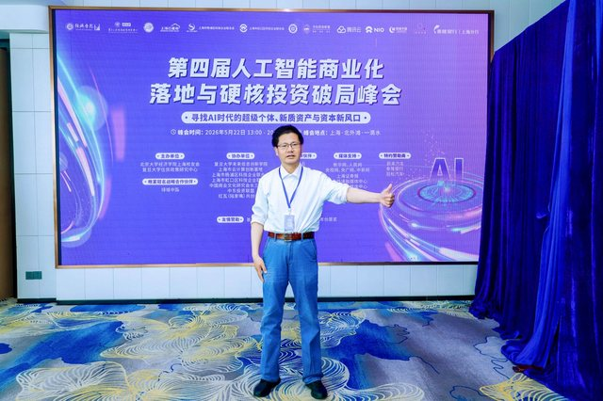
13. 主背景板合影（晚宴冠名位特写） | 14. 主背景板合影核验晚宴冠名位
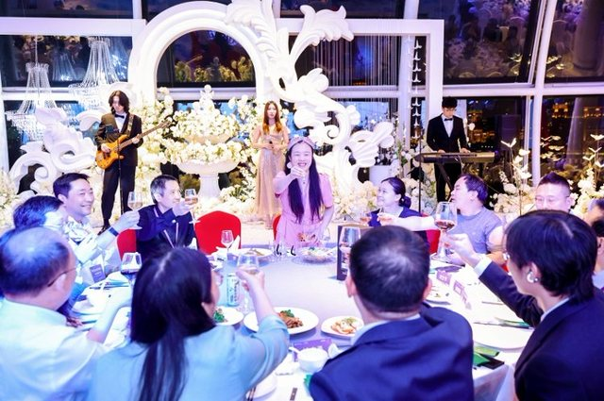 | 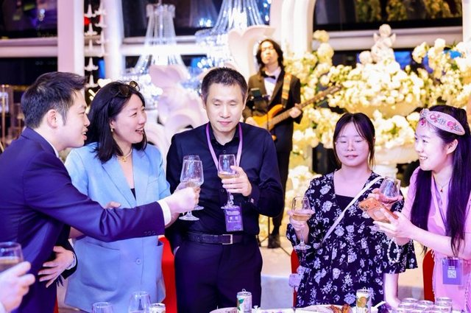
15. 晚宴现场举杯 | 16. 晚宴桌次互动
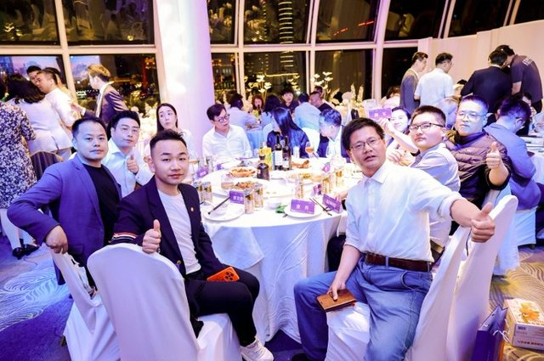 | 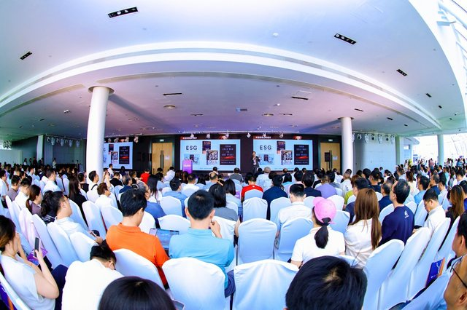
17. 晚宴桌次物料 | 18. 主会场全景（北外滩·一滴水）
 | 
19. 主论坛致辞（讲台合作伙伴 logo 带） | 20. 晚宴合影（江景厅）
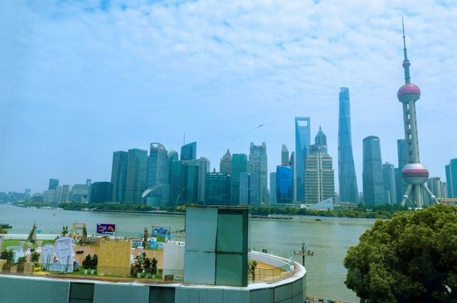 | 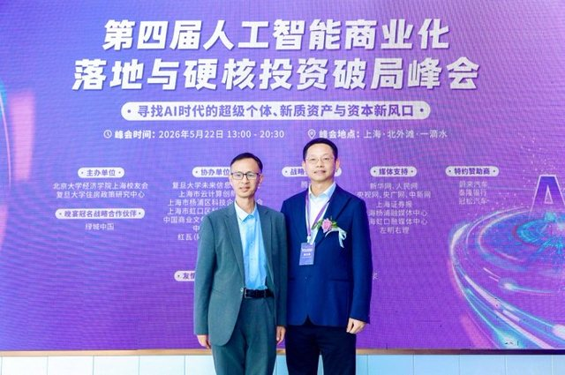
21. 场地江景露台（北外滩一滴水，正对陆家嘴） | 22. 主背景板合影：晚宴冠名战略合作伙伴·绿城中国
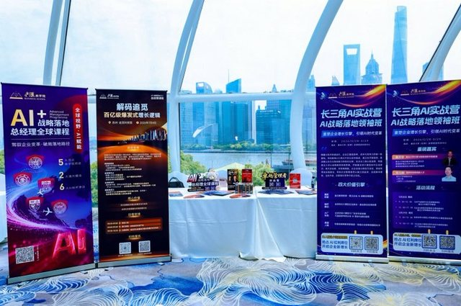 | 
23. 现场展架露出「外滩·潮鸣」合作课程物料 | 24. 主办致辞：大屏顶栏及讲台 logo 含绿城
 | 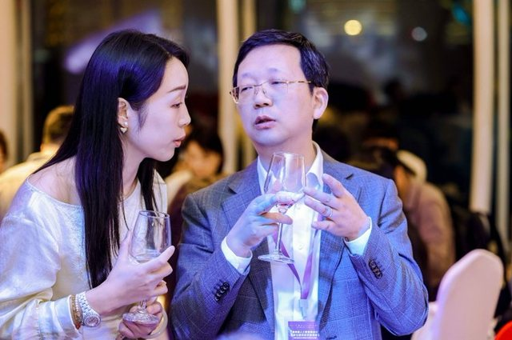
25. 主办致辞全景：大屏顶栏「绿城·潮鸣外滩」 | 26. 晚宴嘉宾交流（冠名晚宴现场）
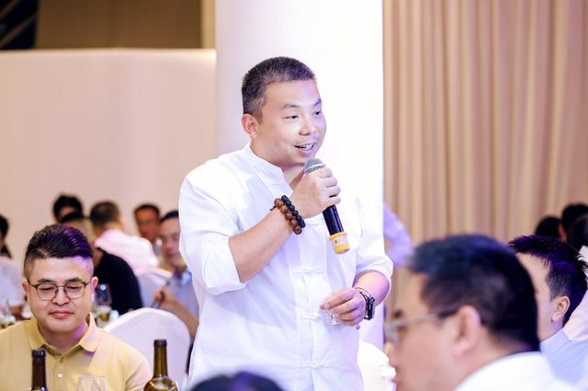 | 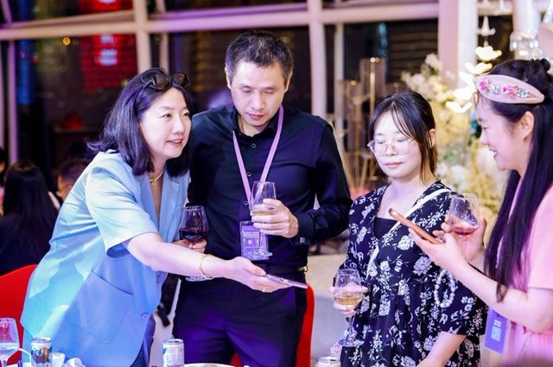
27. 晚宴致辞/祝酒（冠名晚宴现场） | 28. 晚宴桌次交流（冠名晚宴现场）
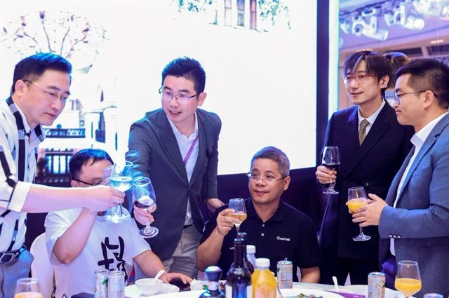 | 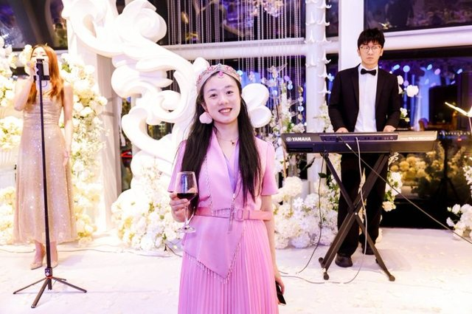
29. 晚宴举杯（江景厅大屏背景） | 30. 晚宴演艺与花艺（冠名晚宴现场）

说明：优先收录绿城中国、绿城·潮鸣外滩、绿城·外滩潮鸣、潮鳴可辨露出。江景露台等无品牌字样画面仅证明场地，不作为潮鸣看板证据。完整 425 张以拍立享为准；MP4 以网盘「5.22」为准。不与开盘花束 4 张混用。

